Exemplo modelos ferramentas
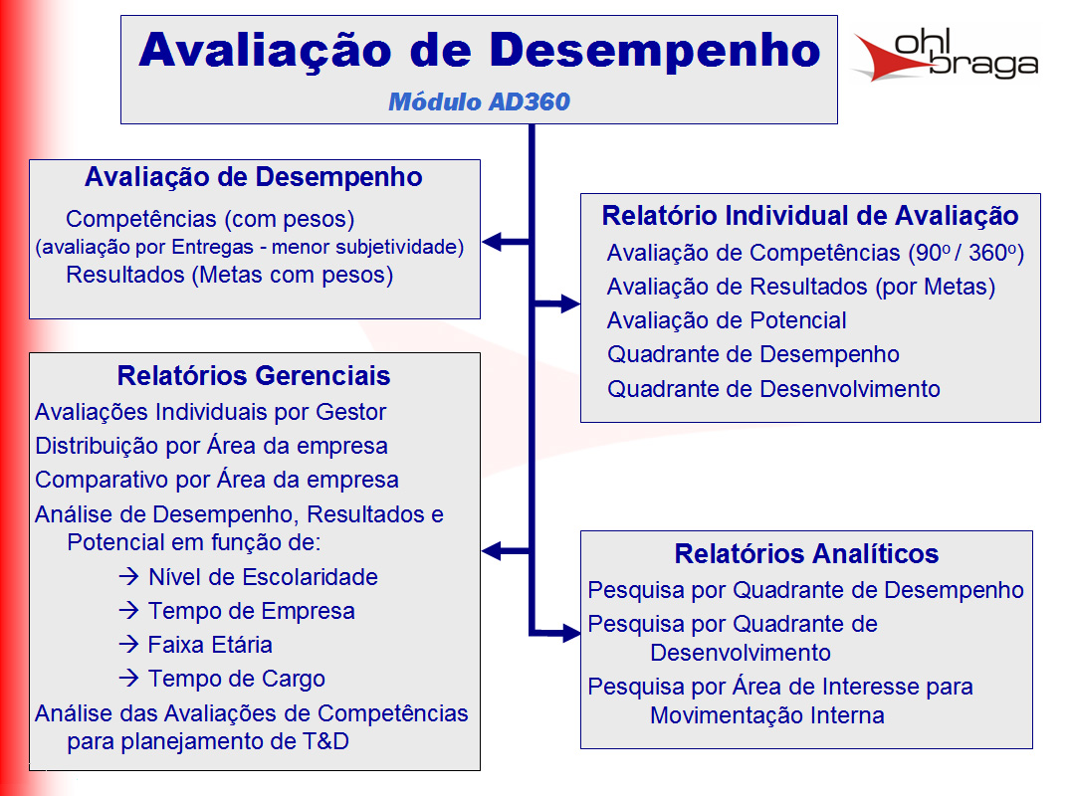
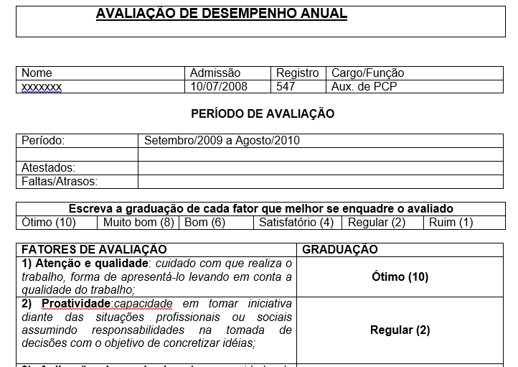
Modelo telas
 |  |  |  | RACI
Modelo Rotina reuniões

Nas reuniões tem que ter: |  | Gente | As pessoas Certas
 |  | Rotina | Feitas na frequencia certa
 |  | Material | Com as ferramentas preechidas certas

Dono da reunião : |  |  | Manão
Frequencia |  | Mensal
Sequencia da reunião
Análise faturamento mês passado
Projetar metas mês corrente
Fazer comissões

Pessoas
João
Ari
Neri
Manão
Material
Plainlha fechada do mês passado
Contendo: Faturamento mês passado

Cronograma de atividades

 | Matriz Habilidades

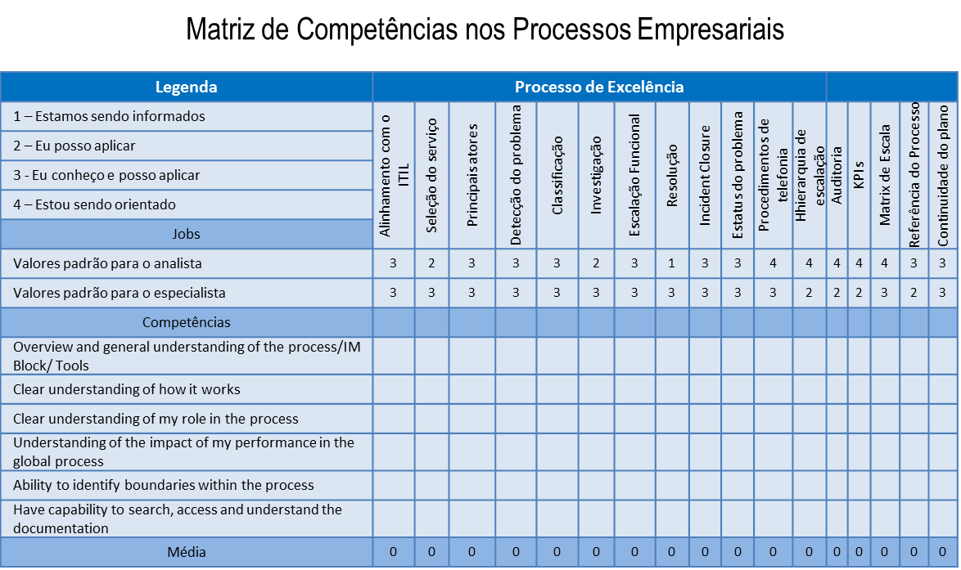

 | check list |  |  |  | check list

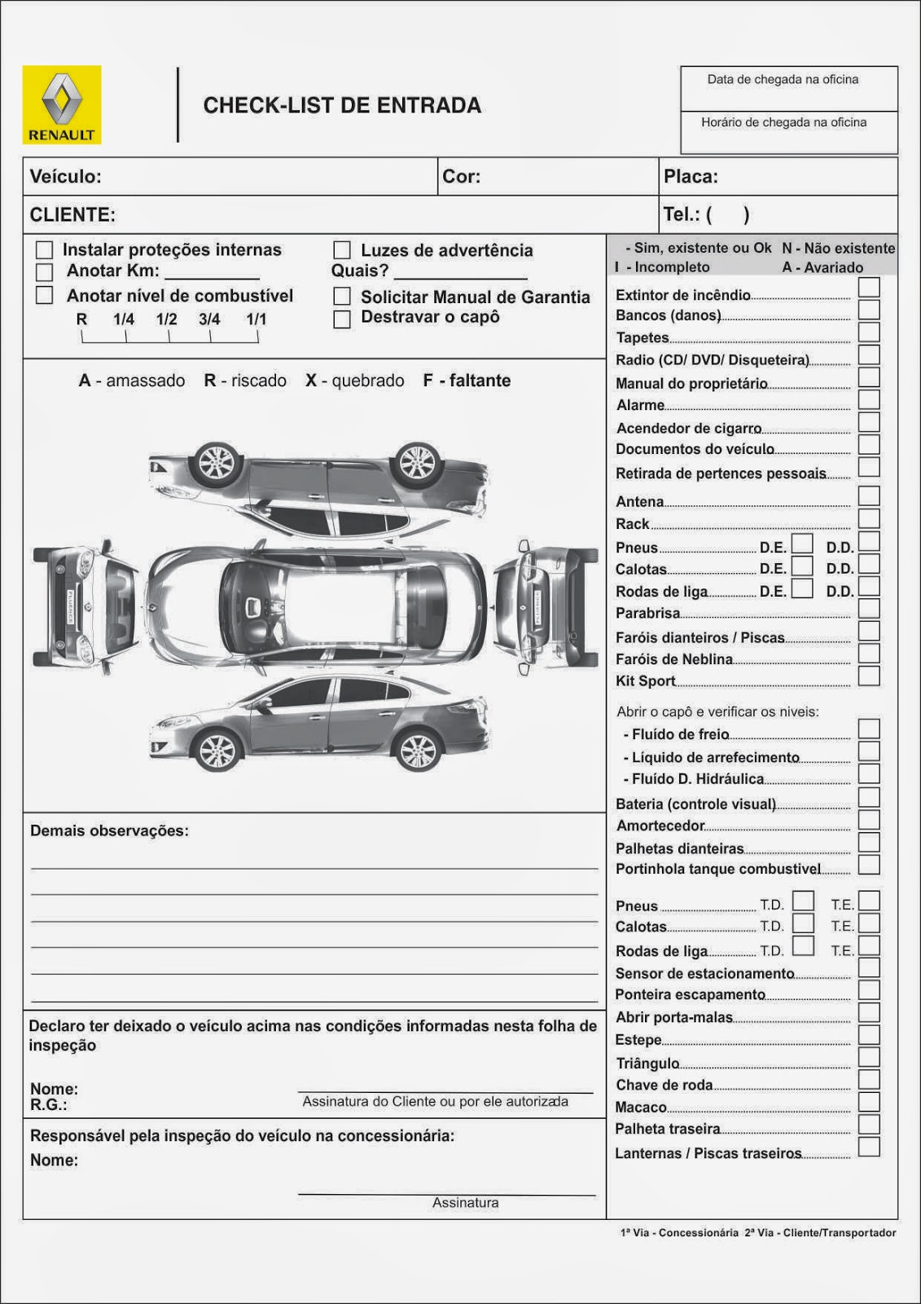

 | Pareto
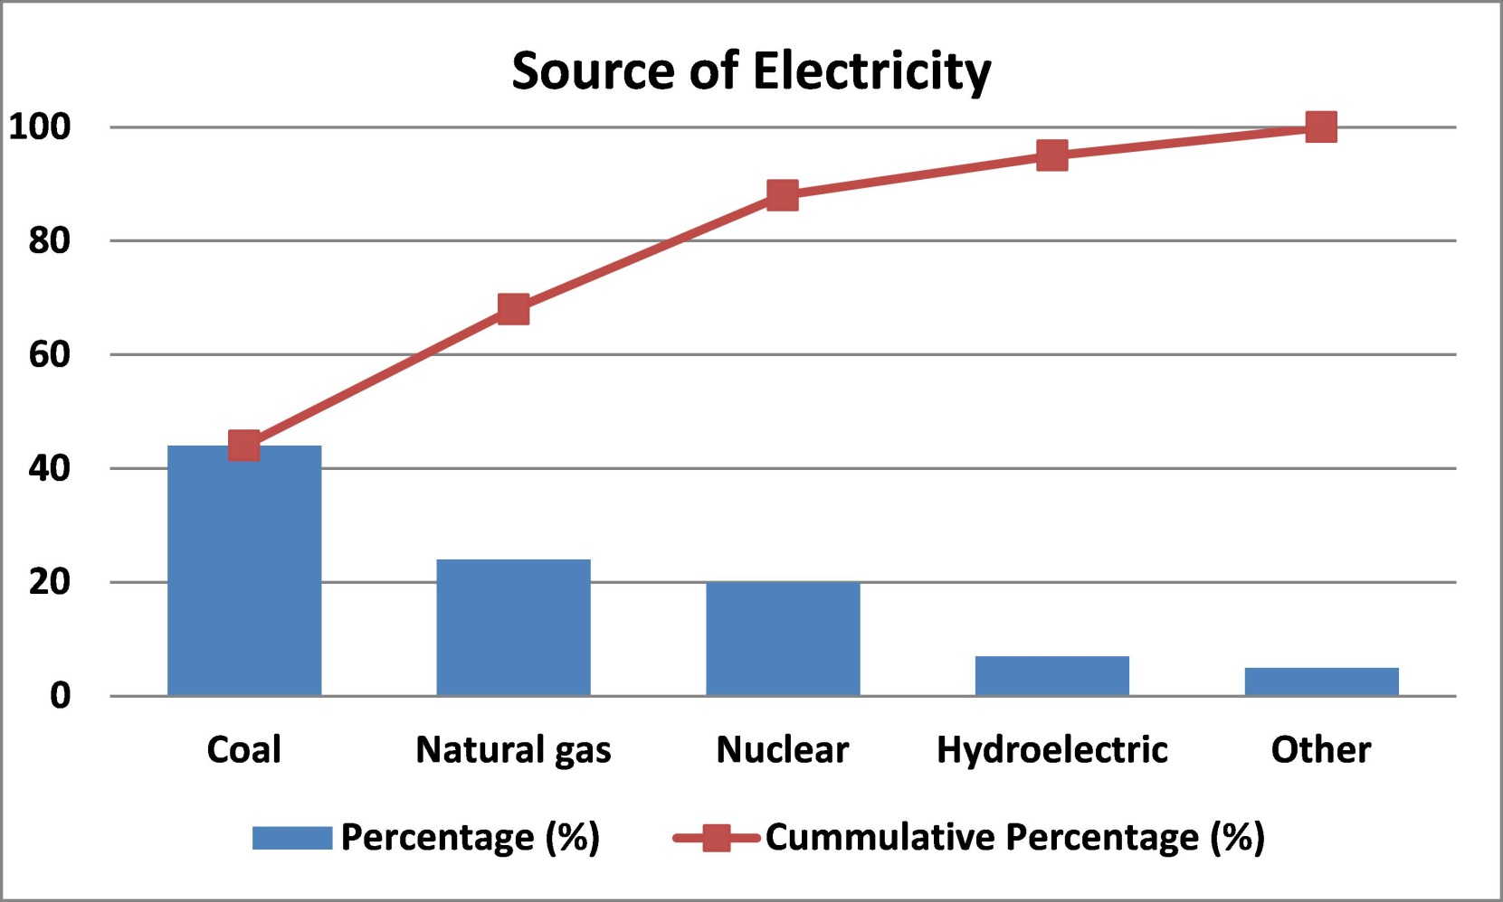
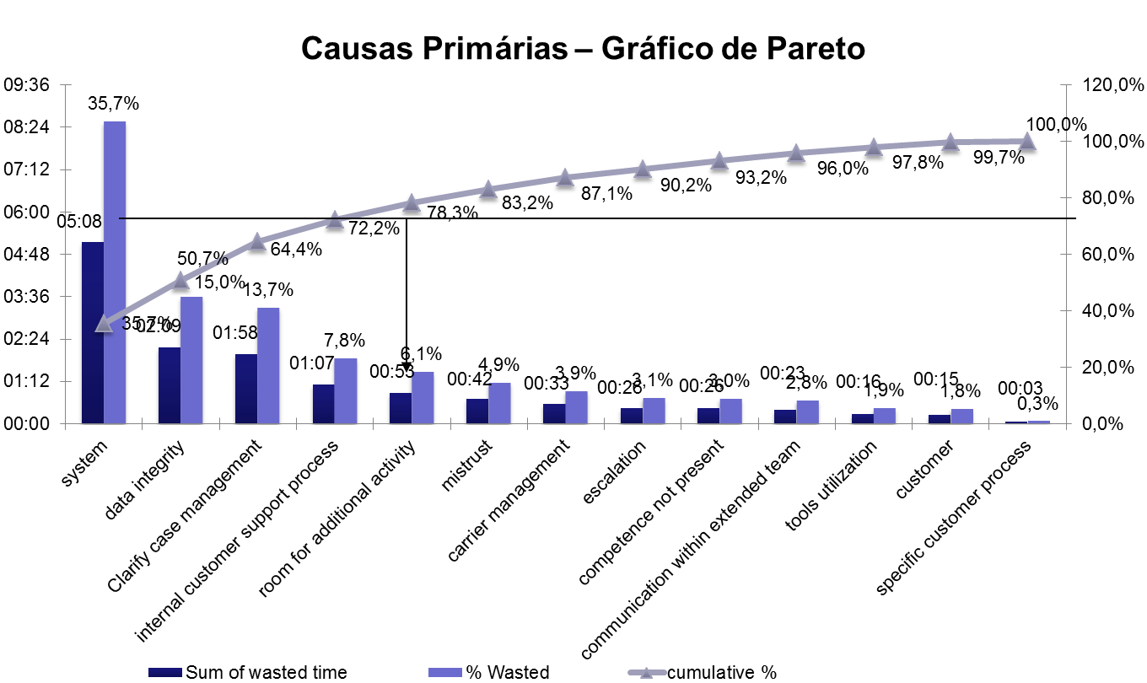

 | causa efeito

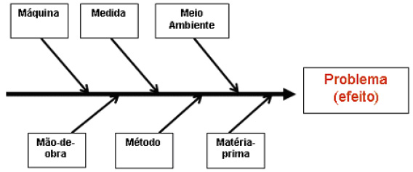

 | carta controle

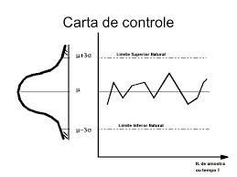
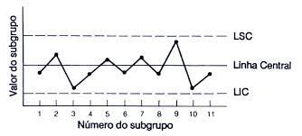

 | pdca

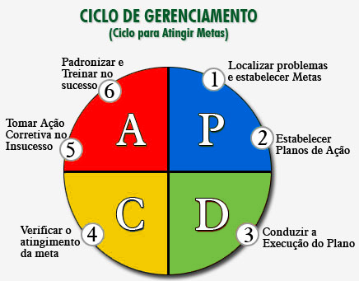

 | avd

